상품제안서
팝업박스형 지그재그 점착메모지 | 상품코드: S26139

 |  |  |  |  |  |  | 02-713-8555 | www.synergygift.co.kr
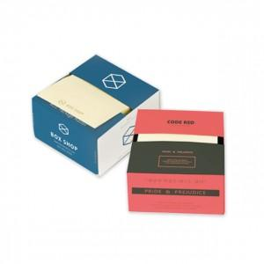 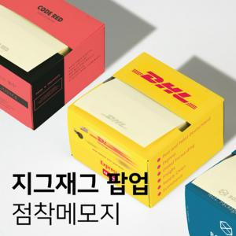

【상세/제작정보】 | 티슈처럼 뽑아쓸 수 있는 박스형 팝업 점착 메모지

【인쇄/포장옵션】 | 표지컬러 내지먹1도 / 포장불가능

【공급단가】 | 수량 | 500~ | 1,000~ | 3,000~ | 4,000~ | 5,000~
*VAT별도 | 100매 | 1,470원 | 1,190원 | 1,160원 | 1,110원 | 1,060원
 | 200매 | 2,020원 | 1,720원 | 1,680원 | 1,620원 | 1,550원

【상품 URL】 | https://www.synergygift.co.kr:443/src/goods_detail.php?gdno=26139

